Пример 4
Вариационный ряд абсолютных частот
xi | 0.3 | 0.5 | 0.7 | 0.9 | 1.1 | 1.3 | 1.5 | 1.7 | 1.9 | 2.1 | 2.3
ni | 7 | 9 | 28 | 27 | 30 | 26 | 21 | 25 | 22 | 9 | 5
(xср-xi)2ni | 6.46 | 5.21 | 8.80 | 3.51 | 0.78 | 0.04 | 1.20 | 4.82 | 8.99 | 6.34 | 5.40

n | 209 |  |  | Гипотеза H0 | X ~ N(1,26; 0,498)
h | 0.2
Средняя | 1.26
Дисперсия (испр) | 0.248
Кв.отклон (испр) | 0.498

Критерий Пирсона

Теоретические частоты (без поправки на непрерывность, через плотность, нормированные):
xi | 0.3 | 0.5 | 0.7 | 0.9 | 1.1 | 1.3 | 1.5 | 1.7 | 1.9 | 2.1 | 2.3
ni | 7 | 9 | 28 | 27 | 30 | 26 | 21 | 25 | 22 | 9 | 5
ui | -1.930 | -1.528 | -1.126 | -0.725 | -0.323 | 0.079 | 0.481 | 0.882 | 1.284 | 1.686 | 2.087
φi | 0.062 | 0.124 | 0.212 | 0.307 | 0.379 | 0.398 | 0.355 | 0.270 | 0.175 | 0.096 | 0.045
ni0 | 5.204 | 10.422 | 17.762 | 25.760 | 31.793 | 33.390 | 29.842 | 22.697 | 14.689 | 8.090 | 3.792 | 203.442
ni, н0 | 5.35 | 10.71 | 18.25 | 26.46 | 32.66 | 34.30 | 30.66 | 23.32 | 15.09 | 8.31 | 3.90 | 209

Объединим малочисленные частоты ni<5:
ni | 7 | 9 | 28 | 27 | 30 | 26 | 21 | 25 | 22 | 14
ni, н0 | 5.35 | 10.71 | 18.25 | 26.46 | 32.66 | 34.30 | 30.66 | 23.32 | 15.09 | 12.21
χ2 | 0.512 | 0.272 | 5.212 | 0.011 | 0.217 | 2.010 | 3.042 | 0.122 | 3.163 | 0.263

 | χ2набл= | 14.824 | - наблюдаемое значение статистического критерия

 | m= | 10 | - число интервалов эмпирического распределения
 | r= | 2 | - число параметров теоретического распределения
 | α= | 0.05 | - уровень значимости
 | k= | 7 | - число степеней свободы
 | χ2кр= | 14.067

 |  | χ2набл > χ2кр

Критерий Колмогорова

xi | 0.3 | 0.5 | 0.7 | 0.9 | 1.1 | 1.3 | 1.5 | 1.7 | 1.9 | 2.1 | 2.3
ni | 7 | 9 | 28 | 27 | 30 | 26 | 21 | 25 | 22 | 9 | 5
Нак. частота, wi,нак | 7 | 16 | 44 | 71 | 101 | 127 | 148 | 173 | 195 | 204 | 209
Fn(xi)=wi,нак/n | 0.0335 | 0.0766 | 0.2105 | 0.3397 | 0.4833 | 0.6077 | 0.7081 | 0.8278 | 0.9330 | 0.9761 | 1.0000
ui | -1.93 | -1.53 | -1.13 | -0.72 | -0.32 | 0.08 | 0.48 | 0.88 | 1.28 | 1.69 | 2.09
Теор. Fn(xi) | 0.0268 | 0.0633 | 0.1300 | 0.2343 | 0.3734 | 0.5314 | 0.6846 | 0.8112 | 0.9004 | 0.9541 | 0.9816
Dn | 0.0067 | 0.0133 | 0.0805 | 0.1054 | 0.1099 | 0.0762 | 0.0236 | 0.0166 | 0.0326 | 0.0220 | 0.0184

n= | 209
Dn= | 0.1099 |  |  |  | Dn,α=
l= | 1.5883748783
α= | 0.05 | - уровень значимости
lкр= | 1.358

 | lнабл <lкр

Пример 5
Выход валовой продукции на 1 га с/х угодий, руб. |  | Частота (ni) | Середина интервала | xini |  | Гипотеза H0 |  | X ~ Exp(0,05)
[начало; | конец)
0 | 10 | 365 | 5 | 1825
10 | 20 | 245 | 15 | 3675
20 | 30 | 150 | 25 | 3750
30 | 40 | 100 | 35 | 3500
40 | 50 | 70 | 45 | 3150
50 | 60 | 45 | 55 | 2475
60 | 70 | 25 | 65 | 1625

n | 1000
Среднее | 20
l | 0.05 | отказов в час

Критерий Пирсона

Номер промежутка | Концы промежутка |  | ni | Pi | ni'
 | xi | xi+1
1 | 0.0 | 10.0 | 365 | 0.393 | 393.469
2 | 10.0 | 20.0 | 245 | 0.239 | 238.65121854
3 | 20.0 | 30.0 | 150 | 0.145 | 144.74928102
4 | 30.0 | 40.0 | 100 | 0.088 | 87.794876912
5 | 40.0 | 50.0 | 70 | 0.053 | 53.250284613
6 | 50.0 | 60.0 | 45 | 0.032 | 32.297930256
7 | 60.0 | 70.0 | 25 | 0.020 | 19.589684946
 |  |  |  | 0.970 | 969.80261658 |  | 30.197383422

Номер промежутка | Концы промежутка |  | ni | ni, н0 | χ2
 | xi | xi+1
1 | 0.0 | 10.0 | 365 | 393.469 | 2.060
2 | 10.0 | 20.0 | 245 | 238.651 | 0.169
3 | 20.0 | 30.0 | 150 | 144.749 | 0.190
4 | 30.0 | 40.0 | 100 | 87.795 | 1.697
5 | 40.0 | 50.0 | 70 | 53.250 | 5.269
6 | 50.0 | 60.0 | 45 | 32.298 | 4.995
7 | 60.0 | ∞ | 25 | 49.787 | 12.341
 |  |  |  | 1000.000

χ2набл= | 26.721 | - наблюдаемое значение статистического критерия

m= | 7 | - число интервалов эмпирического распределения
r= | 1 | - число параметров теоретического распределения
α= | 0.05 | - уровень значимости
k= | 5 | - число степеней свободы
χ2кр= | 11.070

 | χ2набл > χ2кр

Критерий Колмогорова |  |  |  |  | X ~ Exp(0,05)

Номер промежутка | Концы промежутка |  | ni | Правая граница | Нак. частота | Нак. частость, Fn(xi) | F(xi) | Модуль откл
 | xi | xi+1
1 | 0.0 | 10.0 | 365 | 10.0 | 365 | 0.365 | 0.39346934029 | 0.0285
2 | 10.0 | 20.0 | 245 | 20.0 | 610 | 0.61 | 0.63212055883 | 0.0221
3 | 20.0 | 30.0 | 150 | 30.0 | 760 | 0.76 | 0.77686983985 | 0.0169
4 | 30.0 | 40.0 | 100 | 40.0 | 860 | 0.86 | 0.86466471676 | 0.0047
5 | 40.0 | 50.0 | 70 | 50.0 | 930 | 0.93 | 0.91791500138 | 0.0121
6 | 50.0 | 60.0 | 45 | 60.0 | 975 | 0.975 | 0.95021293163 | 0.0248
7 | 60.0 | 70.0 | 25 | 70.0 | 1000 | 1 | 0.96980261658 | 0.0302

n= | 1000
Dn= | 0.0302 |  |  |  | Dn,α=
l= | 0.95492510992
α= | 0.05 | - уровень значимости
lкр= | 1.358

 | lнабл <lкр

Пример 6
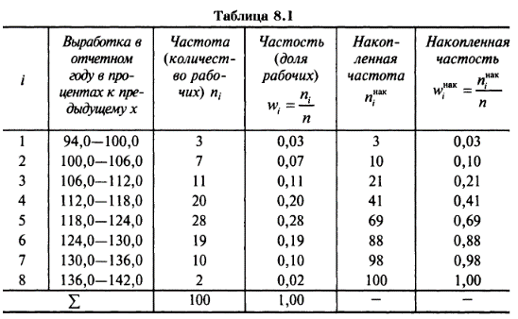

Выработка в % к предыдущему |  | Частота (ni) | Середина интервала | xini | (xср-xi)2ni |  |  | Выработка в % к предыдущему |  | Правая граница | Частота (ni) | Частость | Нак. частота | Нак. частость, Fn(xi) | пр.гр-ср | F(xi) | Модуль откл
[начало; | конец) |  |  |  |  |  |  | [начало; | конец) |  |  |  |  |  | ст.откл
94 | 100 | 3 | 97 | 291 | 1478.52 |  |  | 94 | 100 | 100 | 3 | 0.03 | 3 | 0.03 | -2.043 | 0.0206 | 0.0094
100 | 106 | 7 | 103 | 721 | 1837.08 |  |  | 100 | 106 | 106 | 7 | 0.07 | 10 | 0.10 | -1.404 | 0.0801 | 0.0199
106 | 112 | 11 | 109 | 1199 | 1144.44 |  |  | 106 | 112 | 112 | 11 | 0.11 | 21 | 0.21 | -0.766 | 0.2219 | 0.0119
112 | 118 | 20 | 115 | 2300 | 352.8 |  |  | 112 | 118 | 118 | 20 | 0.2 | 41 | 0.41 | -0.128 | 0.4492 | 0.0392
118 | 124 | 28 | 121 | 3388 | 90.72 |  |  | 118 | 124 | 124 | 28 | 0.28 | 69 | 0.69 | 0.511 | 0.6952 | 0.0052
124 | 130 | 19 | 127 | 2413 | 1155.96 |  |  | 124 | 130 | 130 | 19 | 0.19 | 88 | 0.88 | 1.149 | 0.8747 | 0.0053
130 | 136 | 10 | 133 | 1330 | 1904.4 |  |  | 130 | 136 | 136 | 10 | 0.1 | 98 | 0.98 | 1.787 | 0.9630 | 0.0170
136 | 142 | 2 | 139 | 278 | 784.08 |  |  | 136 | 142 | 142 | 2 | 0.02 | 100 | 1.00 | 2.425 | 0.9924 | 0.0076

 |  |  |  |  |  |  |  |  | n= | 100
n | 100 |  | Гипотеза H0 | X ~ N(119,2; 9,40) |  |  |  |  | Dn= | 0.0392 |  |  |  | Dn,α=
Среднее | 119.20 |  |  |  |  |  |  |  | l= | 0.39210231003
Дисперсия | 88.36 |  |  |  |  |  |  |  | α= | 0.05 | - уровень значимости
Кв.отклон | 9.40 |  |  |  |  |  |  |  | lкр= | 1.358

Номер промежутка | Концы промежутка |  | ni | Ф(xi-1) | Ф(xi) | pi | ni' |  |  | lнабл <lкр
 | xi | xi+1
1 | 94.0 | 100.0 | 3 | 0.004 | 0.021 | 0.017 | 1.688
2 | 100.0 | 106.0 | 7 | 0.021 | 0.080 | 0.060 | 5.958
3 | 106.0 | 112.0 | 11 | 0.080 | 0.222 | 0.142 | 14.173
4 | 112.0 | 118.0 | 20 | 0.222 | 0.449 | 0.227 | 22.735
5 | 118.0 | 124.0 | 28 | 0.449 | 0.695 | 0.246 | 24.598
6 | 124.0 | 130.0 | 19 | 0.695 | 0.875 | 0.180 | 17.951
7 | 130.0 | 136.0 | 10 | 0.875 | 0.963 | 0.088 | 8.834
8 | 136.0 | 142.0 | 2 | 0.963 | 0.992 | 0.029 | 2.931
 |  |  |  |  |  | 0.989 | 98.868

Объединим малочисленные частоты ni< 5 и скорректируем теоретическую вероятность
Номер промежутка | Концы промежутка |  | ni | pi | ni' | χ2
 | xi | xi+1
1 | 94.0 | 106.0 | 10 | 0.076 | 7.733 | 0.6647
2 | 106.0 | 112.0 | 11 | 0.142 | 14.335 | 0.77596167462
3 | 112.0 | 118.0 | 20 | 0.227 | 22.996 | 0.39025678055
4 | 118.0 | 124.0 | 28 | 0.246 | 24.880 | 0.39126928753
5 | 124.0 | 130.0 | 19 | 0.180 | 18.156 | 0.039191514579
6 | 130.0 | 142.0 | 12 | 0.118 | 11.900 | 0.0008426587563
 |  |  |  |  | 100.000
χ2набл= | 2.3 | - наблюдаемое значение статистического критерия

m= | 6 | - число интервалов эмпирического распределения
r= | 2 | - число параметров теоретического распределения
α= | 0.05 | - уровень значимости
k= | 3 | - число степеней свободы
χ2кр= | 7.815

 | χ2набл < χ2кр

Пример 7
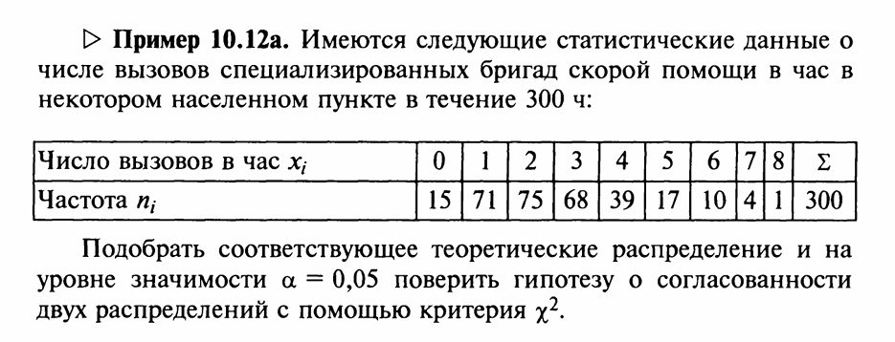

Вариационный ряд абсолютных частот
xi | 0 | 1 | 2 | 3 | 4 | 5 | 6 | 7 | 8 | Σ
ni | 15 | 71 | 75 | 68 | 39 | 17 | 10 | 4 | 1 | 300

n | 300 |  |  | Гипотеза H0 | X ~ Π(2,54)
h | 1
Средняя | 2.54
l | 2.540

xi | 0 | 1 | 2 | 3 | 4 | 5 | 6 | 7 | 8
ni | 15 | 71 | 75 | 68 | 39 | 17 | 10 | 4 | 1
pi | 0.0789 | 0.2003 | 0.2544 | 0.2154 | 0.1368 | 0.0695 | 0.0294 | 0.0107 | 0.0034
ni0 | 23.660 | 60.096 | 76.322 | 64.619 | 41.033 | 20.845 | 8.824 | 3.202 | 1.017 | 299.619
ni, н0 | 23.690 | 60.173 | 76.419 | 64.702 | 41.086 | 20.871 | 8.836 | 3.206 | 1.018 | 300.000

Объединим малочисленные частоты ni<5:
ni | 15 | 71 | 75 | 68 | 39 | 17 | 10 | 5
ni, н0 | 23.69 | 60.17 | 76.42 | 64.70 | 41.09 | 20.87 | 8.84 | 4.22
χ2 | 3.188 | 1.948 | 0.026 | 0.168 | 0.106 | 0.718 | 0.153 | 0.143

χ2набл= | 6.5 | - наблюдаемое значение статистического критерия

m= | 8 | - число интервалов эмпирического распределения
r= | 1 | - число параметров теоретического распределения
α= | 0.05 | - уровень значимости
k= | 6 | - число степеней свободы
χ2кр= | 12.592

 | χ2набл < χ2кр

